상품제안서
2025년 디자인캘린더 탁상형 (주문제작형) | 상품코드: F24867

 |  |  |  |  |  |  | 02-412-0044 | www.easy1.co.kr
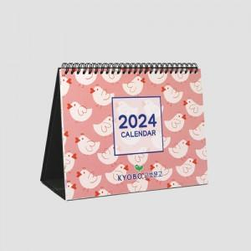

【상세/제작정보】 | 장장마다 풀컬러인쇄 캘린더 장수 추가시 추가비용발생

【인쇄/포장옵션】 | 풀칼라 / 종이봉투 동봉

【공급단가】 | 수량 | 1,000~ | 2,000~ | 3,000~ | 5,000~ | 10,000~
*VAT별도 | 단가 | 3,120원 | 3,070원 | 3,000원 | 2,880원 | 2,760원

【상품 URL】 | http://www.easy1.co.kr/src/goods_detail.php?gdno=24867

